常住人口
 | 4. 常住人口

 | 時点 2021(R3)年10月1日（毎年） |  |  |  |  |  | 平 均 値 |  |  | 116,259
 | 単位 人 |  |  |  |  |  | 標準偏差 |  |  | 178,956
 | 市町村名 | 指標 | 順位 |  | 備考 | 市町村名 | 指標 | 順位 |  | 備考

 | 千葉県 | 6,278,007 |  | － |  | 八街市 | 66,717 |  | 22
 | 千葉市 | 977,762 |  | 1 |  | 印西市 | 104,298 |  | 17
 | 銚子市 | 57,043 |  | 27 |  | 白井市 | 62,079 |  | 25
 | 市川市 | 495,970 |  | 4 |  | 富里市 | 49,281 |  | 28
 | 船橋市 | 644,617 |  | 2 |  | 南房総市 | 35,099 |  | 33
 | 館山市 | 44,625 |  | 31 |  | 匝瑳市 | 34,458 |  | 35
 | 木更津市 | 136,321 |  | 13 |  | 香取市 | 71,171 |  | 21
 | 松戸市 | 497,065 |  | 3 |  | 山武市 | 47,678 |  | 30
 | 野田市 | 152,313 |  | 12 |  | いすみ市 | 35,000 |  | 34
 | 茂原市 | 86,303 |  | 19 |  | 大網白里市 | 47,806 |  | 29
 | 成田市 | 131,597 |  | 14 |  | 酒々井町 | 20,567 |  | 38
 | 佐倉市 | 167,242 |  | 11 |  | 栄町 | 19,909 |  | 39
 | 東金市 | 57,815 |  | 26 |  | 神崎町 | 5,722 |  | 54
 | 旭市 | 63,067 |  | 24 |  | 多古町 | 13,448 |  | 43
 | 習志野市 | 176,611 |  | 9 |  | 東庄町 | 13,008 |  | 44
 | 柏市 | 429,654 |  | 5 |  | 九十九里町 | 14,310 |  | 41
 | 勝浦市 | 16,493 |  | 40 |  | 芝山町 | 6,949 |  | 49
 | 市原市 | 267,908 |  | 6 |  | 横芝光町 | 21,783 |  | 37
 | 流山市 | 203,727 |  | 7 |  | 一宮町 | 11,889 |  | 45
 | 八千代市 | 200,917 |  | 8 |  | 睦沢町 | 6,704 |  | 52
 | 我孫子市 | 130,307 |  | 15 |  | 長生村 | 13,651 |  | 42
 | 鴨川市 | 31,694 |  | 36 |  | 白子町 | 10,114 |  | 46
 | 鎌ケ谷市 | 110,041 |  | 16 |  | 長柄町 | 6,573 |  | 53
 | 君津市 | 81,393 |  | 20 |  | 長南町 | 7,081 |  | 48
 | 富津市 | 41,737 |  | 32 |  | 大多喜町 | 8,694 |  | 47
 | 浦安市 | 169,841 |  | 10 |  | 御宿町 | 6,791 |  | 51
 | 四街道市 | 94,118 |  | 18 |  | 鋸南町 | 6,793 |  | 50
 | 袖ケ浦市 | 64,253 |  | 23

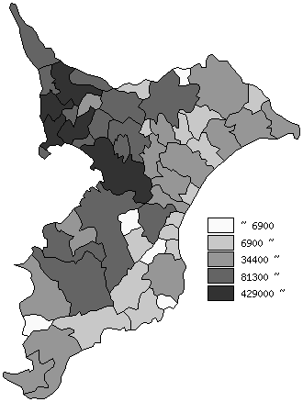
 | 千葉県の推移
平成29年 | 6255876
平成30年 | 6268585
令和元年 | 6279026
令和2年 | 6284480
令和3年 | 6278007

《備 考》 ・資料出所 統計課「千葉県毎月常住人口調査」 ・算出方法 直近の国勢調査人口を基準とし、これに毎月の住民基本台帳の増減数を 加算して集計しています。令和元年以前は平成27年国勢調査人口を基準と しています。

